岛内岛外矿研磨单点教程
岛内/岛外矿研磨单点教程
单位：质检部取制样科 |  | 区域：P9大棚 |  |  | 岗位：取制样员 |  | 
编写人： | 审核人： |  | 批准人： | 编号：ZJ-JC-006-V2 |  | 更新日期：2026/06/01
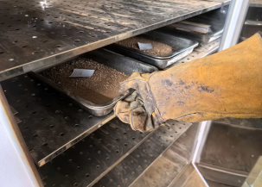 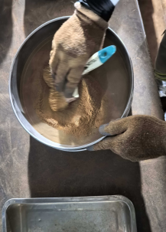 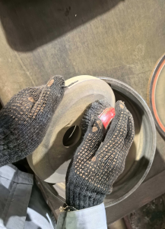 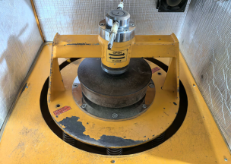 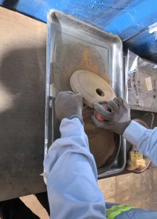 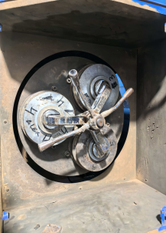 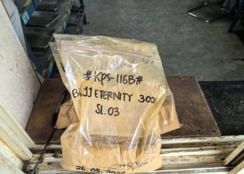 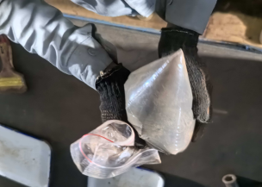 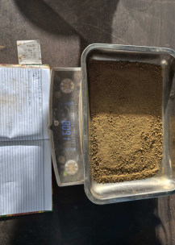 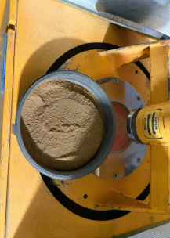
取样：佩戴高温手套，袖口系紧防止烫伤
第一步
称重：记录样品重量，书写密封袋编码
第二步
气枪清洗：用钢刷清理残留物及制备工具
第三步
放样：样品均匀放入研磨钵
第四步
第五步
粉碎1：固定研钵，运行4分钟
第六步
样品放入托盘：使用钢刷清理残留样品
过筛：
过200目标准筛
第七步
第八步
粉碎2:筛上物用三头研磨机研磨90秒
第九步
装袋：样品装袋密封摇晃30秒，排出空气
送样：确认编码、称重记录、送到质检科
第十步
关键点： 1、核对样品信息，确保样品无错混情况。 2、研磨前后称重记录，记录原始数据。 3、样品研磨前后过筛率>95%，确保样品完整，数据真实可靠。 4、研磨样品时先放料钵锤再放样品，确保样品研磨充分。

岛内岛外矿研磨单点教程（2）
Pelatihan Titik Tunggal Penggilingan Ore Dalam Pulau dan Luar Pulau
Unit: Divisi Sampel Preparasi Departemen Quality Control |  | Area：Workshop P9 |  |  | Jabatan: Petugas Sampel Preparasi
Penyusun： | Pemeriksa： |  | Penyetuju： | Nomor：ZJ-JC-006-V2 |  | Tanggal Pembaharuan： 2026/06/01

Pengambilan sampel: Gunakan sarung tangan tahan panas dan pastikan ujung lengan baju terikat rapat untuk mencegah luka bakar.
Langkah 1
Penimbangan: Catat berat sampel dan tuliskan kode kantong sampel pada kantong kedap udara.
Langkah 2
Pembersihan dengan air gun: Bersihkan sisa material pada peralatan preparasi dan alat bantu menggunakan sikat baja dan air gun.
Langkah 3
Pemasukan sampel: Masukkan sampel secara merata ke dalam mangkuk gerus.
Langkah 4
Langkah 5
Penggerusan 1: Pasang dan kunci mangkuk gerus dengan benar, lalu jalankan mesin selama 4 menit.
Langkah 6
Pemindahan sampel ke talang: Tuangkan sampel ke dalam talang dan gunakan sikat baja untuk membersihkan sisa sampel yang menempel.
Langkah 6
Pemindahan sampel ke talang: Tuangkan sampel ke dalam talang dan gunakan sikat baja untuk membersihkan sisa sampel yang menempel.
Langkah 6
Pemindahan sampel ke talang: Tuangkan sampel ke dalam talang dan gunakan sikat baja untuk membersihkan sisa sampel yang menempel.
Pengayakan: Ayak sampel menggunakan saringan standar 200 mesh.
Langkah 7
Pengayakan: Ayak sampel menggunakan saringan standar 200 mesh.
Langkah 7
Langkah 8
Penggerusan 2: Material yang tertahan di atas saringan digerus kembali menggunakan mesin gerus tiga kepala selama 90 detik.
Langkah 8
Penggerusan 2: Material yang tertahan di atas saringan digerus kembali menggunakan mesin gerus tiga kepala selama 90 detik.
Langkah 9
Pengemasan: Masukkan sampel ke dalam kantong kedap udara, segel, lalu kocok selama 30 detik dan keluarkan udara dari dalam kantong.
Pengemasan: Masukkan sampel ke dalam kantong kedap udara, segel, lalu kocok selama 30 detik dan keluarkan udara dari dalam kantong.
Pengiriman sampel: Verifikasi kembali kode sampel dan catatan penimbangan, kemudian kirim ke Divisi Quality Control untuk analisa.
Langkah 10
Poin Penting: 1.Verifikasi informasi sampel untuk memastikan tidak terjadi kesalahan identifikasi atau tercampurnya sampel. 2.Lakukan penimbangan dan pencatatan berat sampel sebelum dan sesudah penggerusan, serta catat data asli secara lengkap. 3.Pastikan tingkat kelolosan ayakan sebelum dan sesudah penggerusan >95% untuk menjamin keutuhan sampel dan keandalan data. 4.Saat penggerusan, pasang mangkuk dan palu gerus terlebih dahulu, kemudian masukkan sampel agar proses penggerusan berlangsung optimal.

